導入
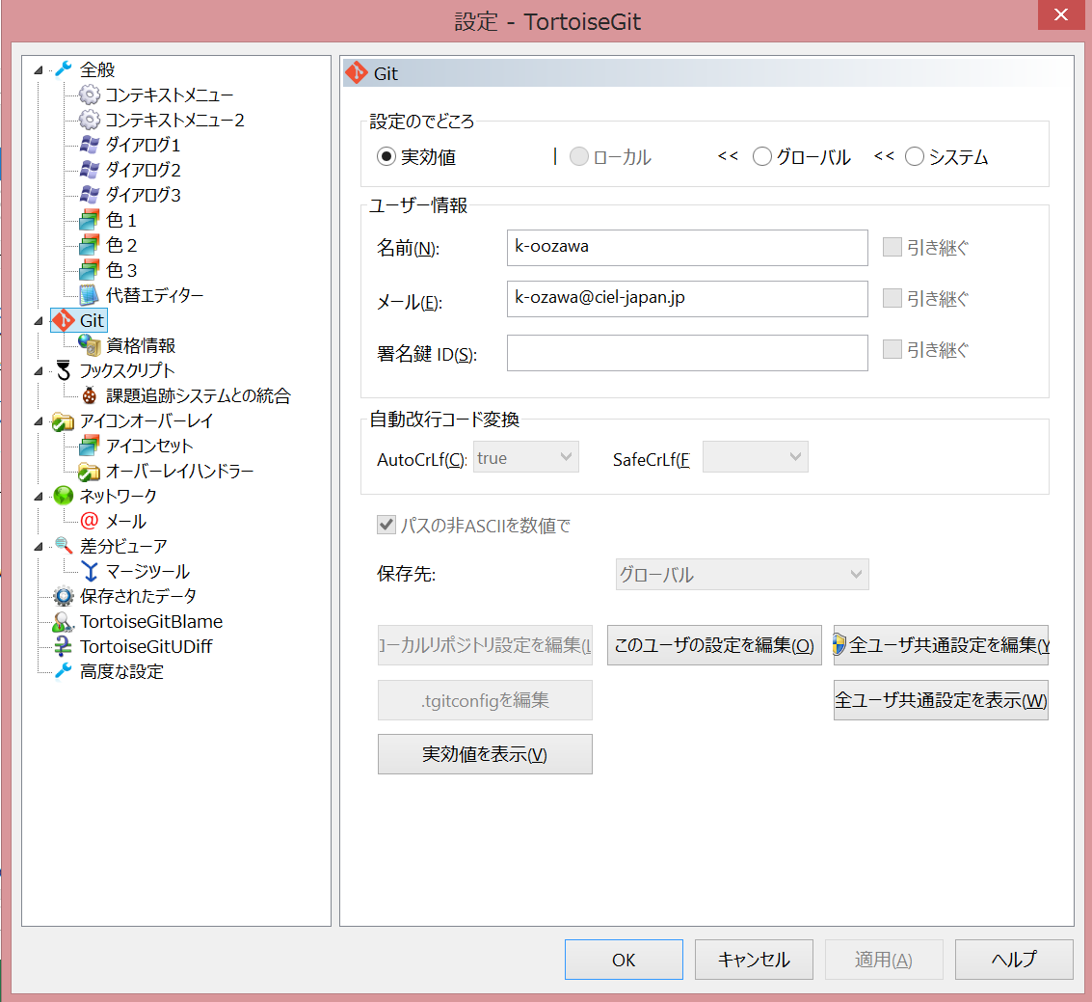
1.GitHubアカウント作成
 | https://github.co.jp/ | にアクセス

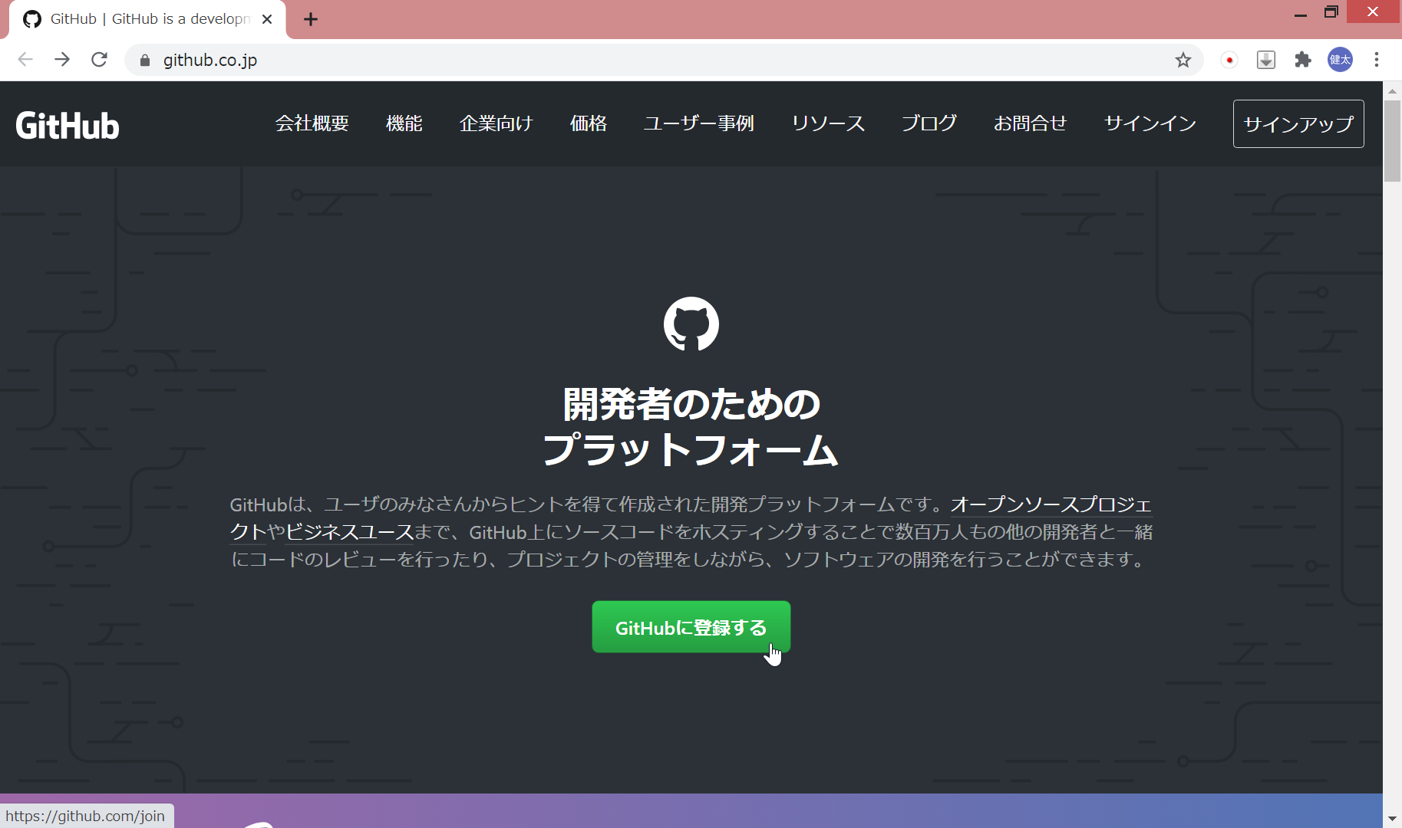

 | ユーザー名、メールアドレス、パスワードを入力
 | ※メールアドレスはCLのメールアドレスを使用してください

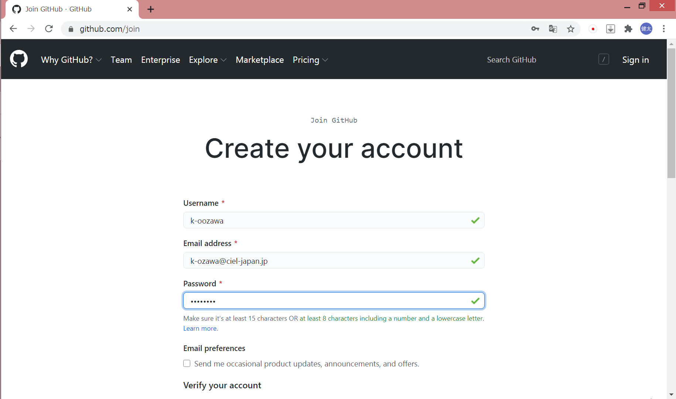

 | 全力でロボットじゃないことを証明して、アカウントを作成

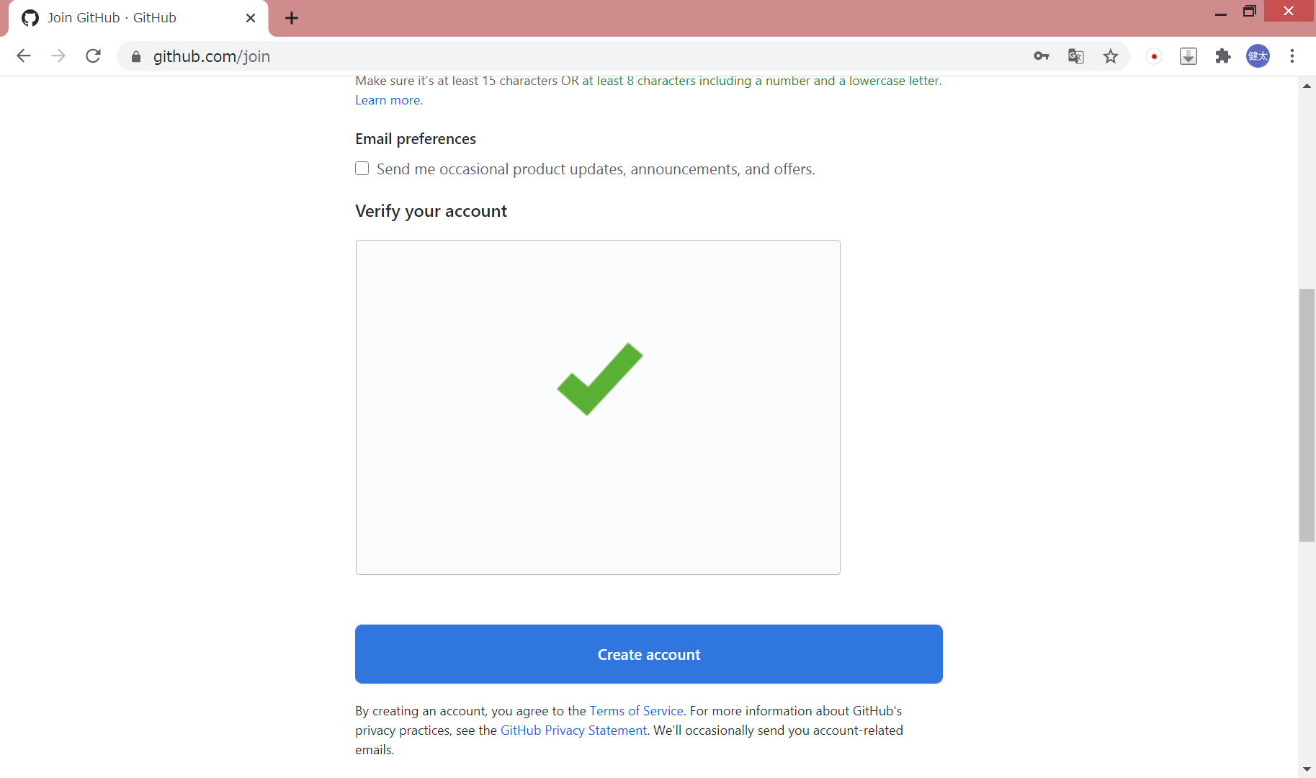

 | 登録したメールアドレス宛にメールが届く
 | 届いたメールからGitHubへアクセス

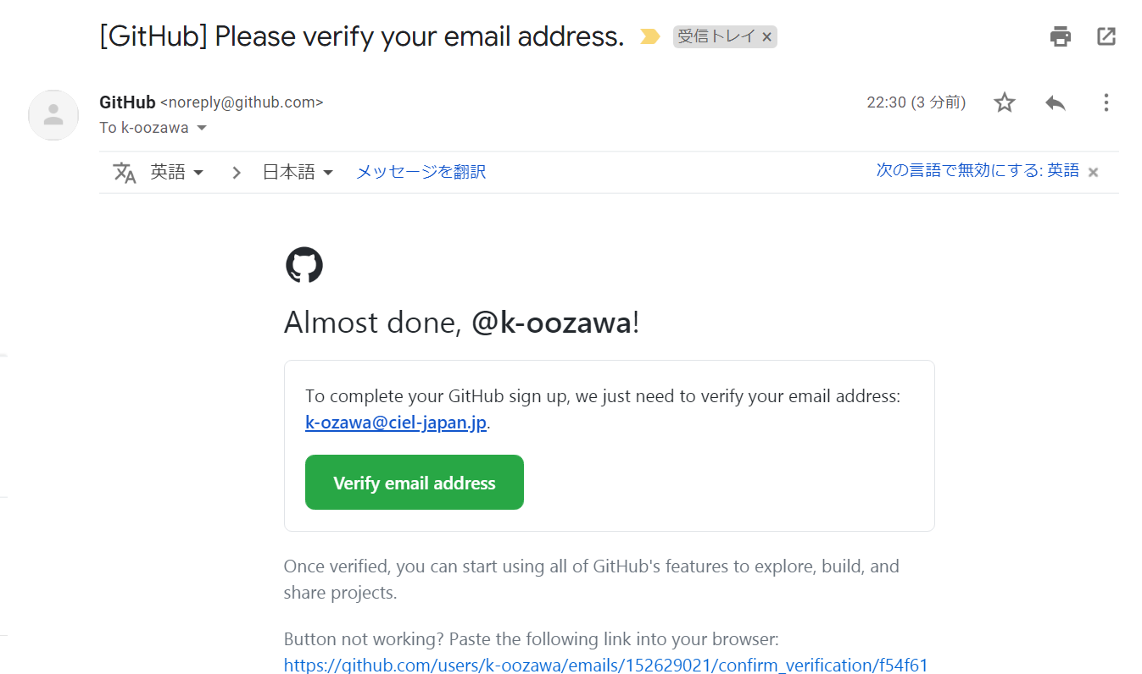

 | 「Your email was verified.」が表示されればアカウント作成終了



2.Gitインストール
 | https://gitforwindows.org/ | にアクセス

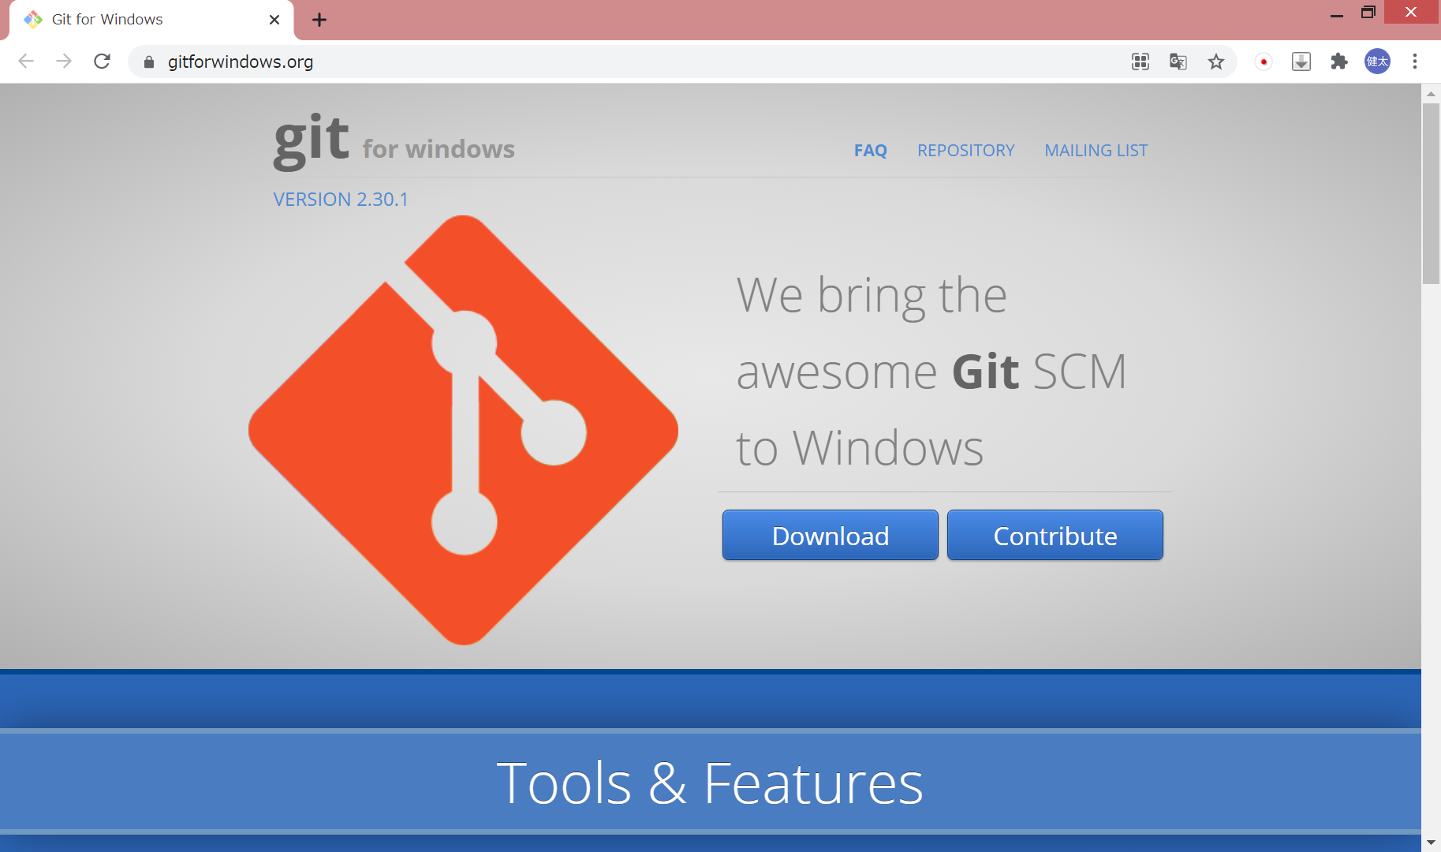

 | Gitをインストール（全てnextでOK）

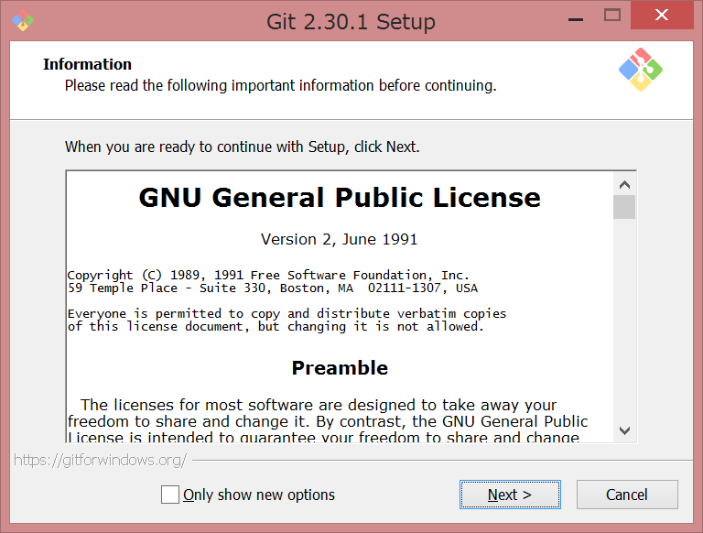

 | ※キャプチャ取り忘れたので割愛

3.TortoiseGitインストール
 | https://tortoisegit.org/ | にアクセス



 | 64bit版をダウンロード

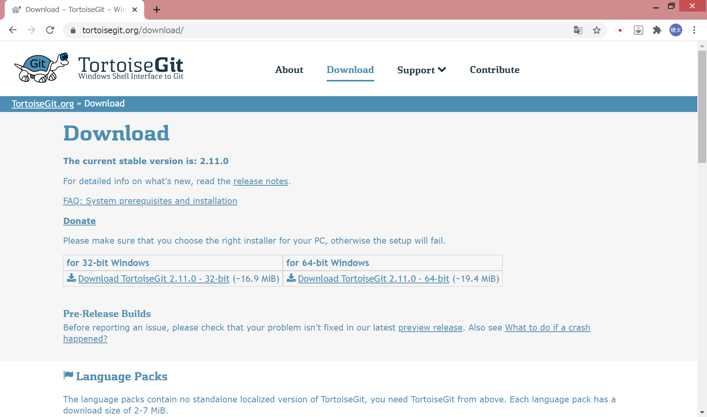

 | TortoiseGitをインストール（全てnextでOK）

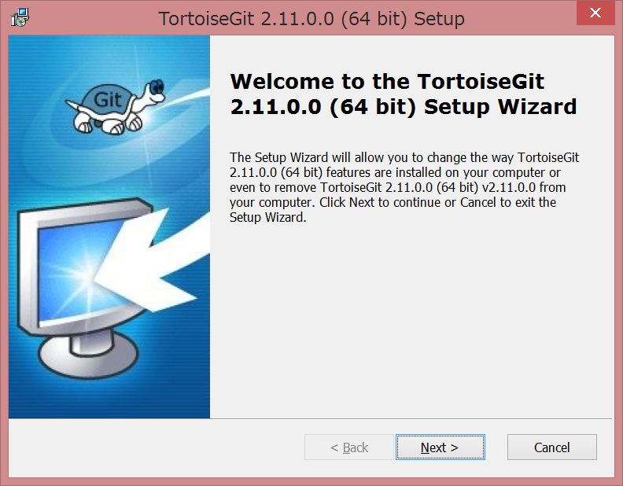

 | ※キャプチャ取り忘れたのｒｙ

 | 以下の画面が出てきたらGitHubで登録したユーザー名とメールアドレスを入力して「次へ」を押下する

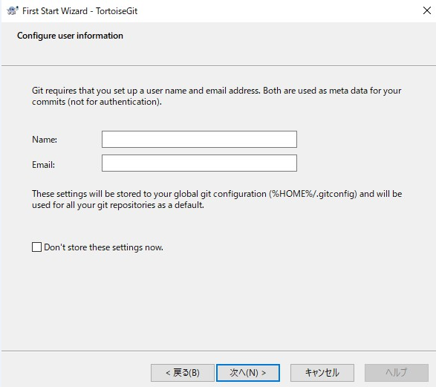

4.TortoiseGit日本語化
 | 3.でダウンロードしたページから日本語パック(64bit版)をダウンロード |  | https://tortoisegit.org/download/

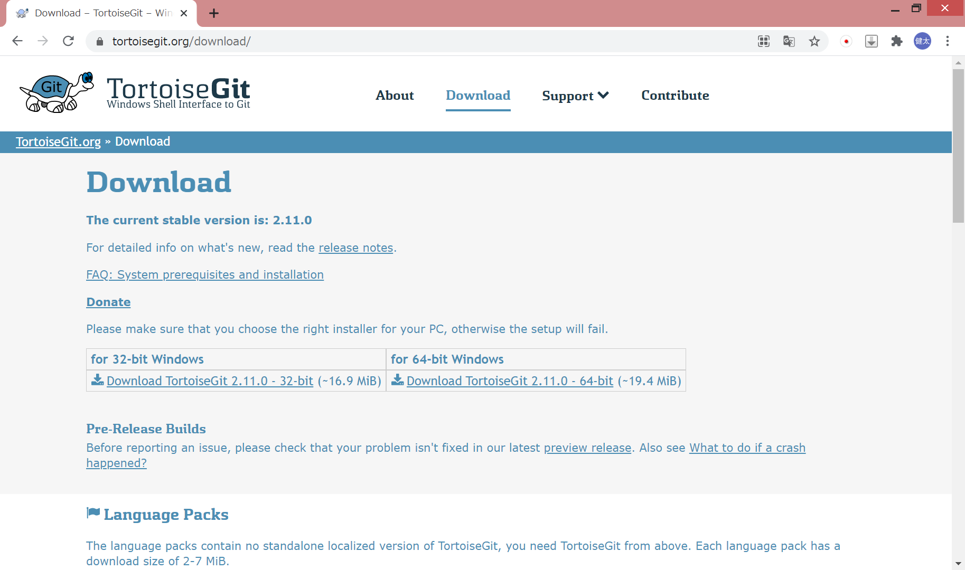

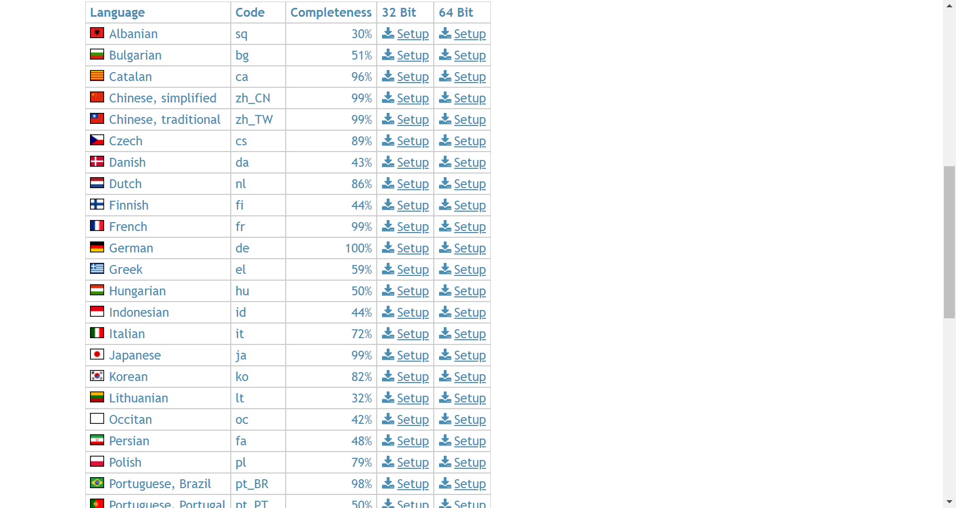

 | 日本語パックをインストール（全て次へでOK）

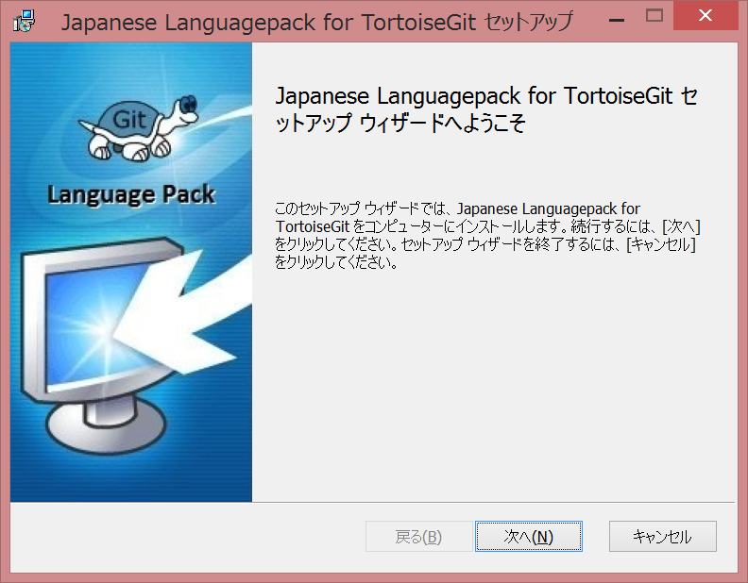

 | ※キャプチャ取り忘ｒｙ

 | TortoiseGitの設定を変更する
 | 任意の場所で右クリック

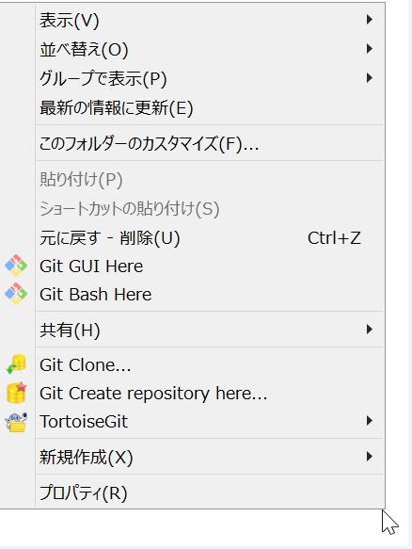

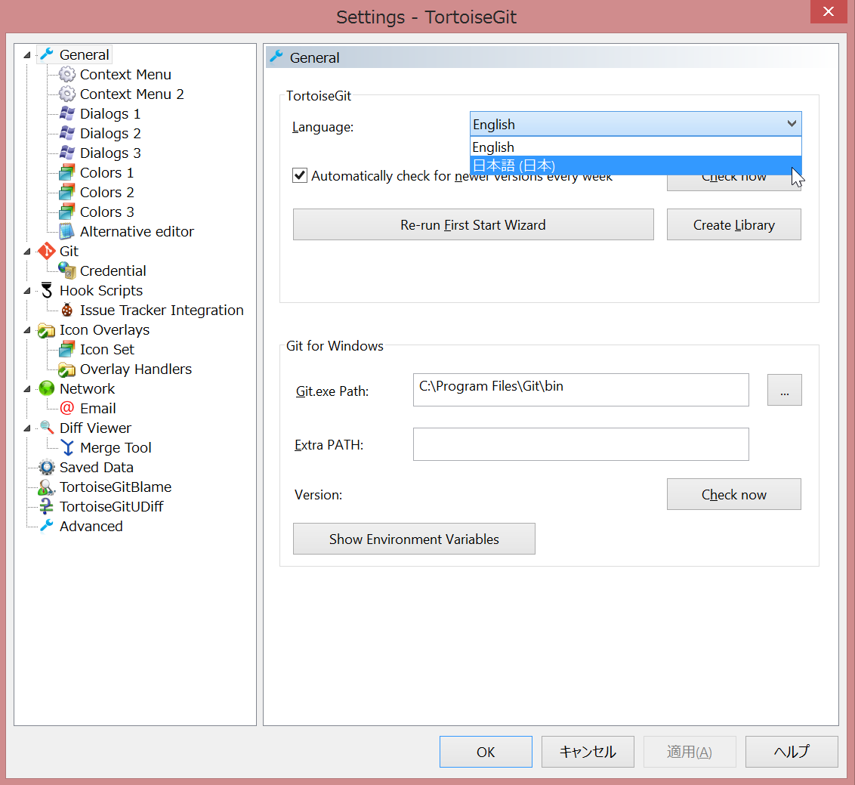

 | 任意の場所で右クリックし、日本語になっていれば設定完了

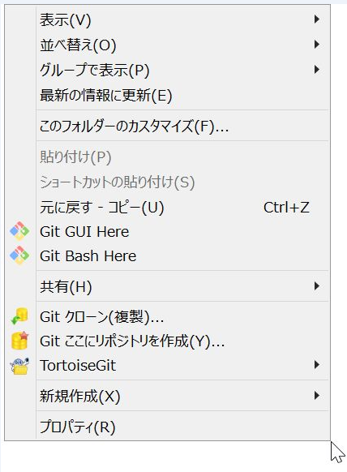

5.TortoiseGitの設定
 | フォルダの空白部分で右クリック→TortoiseGit→設定をクリック

 | 左枠のGitをクリックし、ラジオボタンを「実効値」に選択後、ユーザー情報を入力しOKを押下する

